Français
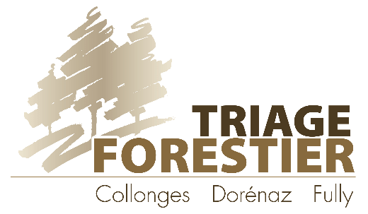
Bulletin de commande | Bulletin de livraison |  |  | Facture

Coordonnées:

Nom français | Nom latin | Nbre | Récolte par Vous |  | Nbre | Récolte par Nous | Nbre | Enracinée en quickpot |  |  |  | Total TTC
BOUTURES de 50 cm TVA 2.5% | Prix net en CHF |  | CHF |  |  | CHF |  | CHF |  |  | CHF | CHF
saule à trois étamines | salix triandra |  | 0.50 |  |  | 3.00 |  | 8.00 |  |  |  | - CHF
saule cendré | salix cinerea |  | 0.50 |  |  | 3.00 |  | 8.00 |  |  |  | - CHF
saule daphné | salix daphnoides |  | 0.50 |  |  | 3.00 |  | 8.00 |  |  |  | - CHF
saule des vanniers | salix viminalis |  | 0.50 |  |  | 3.00 |  | 8.00 |  |  |  | - CHF
saule drapé | salix elaeagnos |  | 0.50 |  |  | 3.00 |  | 8.00 |  |  |  | - CHF
saule laurier | salix pentandra |  | 0.50 |  |  | 3.00 |  | 8.00 |  |  |  | - CHF
saule noircissant | salix myrsinifolia |  | 0.50 |  |  | 3.00 |  | 8.00 |  |  |  | - CHF
saule pourpre | salix purpurea |  | 0.50 |  |  | 3.00 |  | 8.00 |  |  |  | - CHF
 |  |  |  |  |  |  |  |  |  |  |  | - CHF

*Rabais pour particuliers: 10% dès 20 pces; 15% dès 40 pces; 20% dès 100 pces *(non valable pour les boutures)
*Rabais pour professionnels revendeurs (paysagiste - pépiniériste - horticulteur - forestier): 10% supplémentaires *(non valable pour les boutures)
Nom français | Nom latin | Nbre | Hauteur 40-60 cm |  | Nbre | Hauteur 60-80 cm | Nbre | Hauteur 80-125 cm |  | Nbre | Hauteur 125 cm et + | Total TTC
PLANTES EN POTS TVA 2.5%
saule cendré | salix cinerea |  | 15.50 |  |  | 21.00 |  | 29.00 |  |  |  | - CHF
saule daphné | salix daphnoides |  | 15.50 |  |  | 21.00 |  | 29.00 |  |  |  | - CHF
saule des vanniers | salix viminalis |  | 15.50 |  |  | 21.00 |  | 29.00 |  |  |  | - CHF
saule drapé | salix elaeagnos |  | 15.50 |  |  | 21.00 |  | 29.00 |  |  |  | - CHF
saule laurier | salix pentandra |  | 15.50 |  |  | 21.00 |  | 29.00 |  |  |  | - CHF
saule pourpre | salix purpurea |  | 15.50 |  |  | 21.00 |  | 29.00 |  |  |  | - CHF

 |  |  |  |  |  | Sous Total |  |  |  |  |  | - CHF
 |  |  |  |  |  | Rabais accordés |  |  |  |  |  | - CHF
DIVERS
Terreau sans tourbe, sac de 50lt (TVA 2.5%) |  |  |  |  |  |  |  |  |  |  | 16.00 | - CHF
Copeaux m3 (TVA 7.7%) |  |  |  |  |  |  |  |  |  |  | 50.00 | - CHF
Divers : |  |  |  |  |  |  |  |  |  |  |  | - CHF
 |  |  |  |  |  | Total TTC |  |  |  |  |  | - CHF
Date et signature :
 |  |  |  |  |  |  |  |  | Jean-Baptiste Bruchez - Garde forestier
 |  |  |  |  |  |  |  |  | Tél: 079 212 20 60

